Plan1
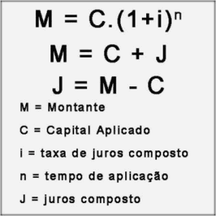

Capital ( C ) | R$ 130,000.00
Renda | R$ 10,000.00
30% Renda | 30%
R$ Parcela Maxima | R$ 3,000.00
( i ) Taxa de Juros a.m. | 0.85%
N. de parcelas | 110
Montante | R$ 329,831.88
V. Parcela | R$ 2,998.47

